2
Informe Nacional de Competividad 2025-2026
Capítulo: Infraestructura, transporte y logística
Gráfica 2

Proyectos de infraestructura de transporte priorizados por la Red Pro. Colombia, 2024
Fuente: Redpro (2024).

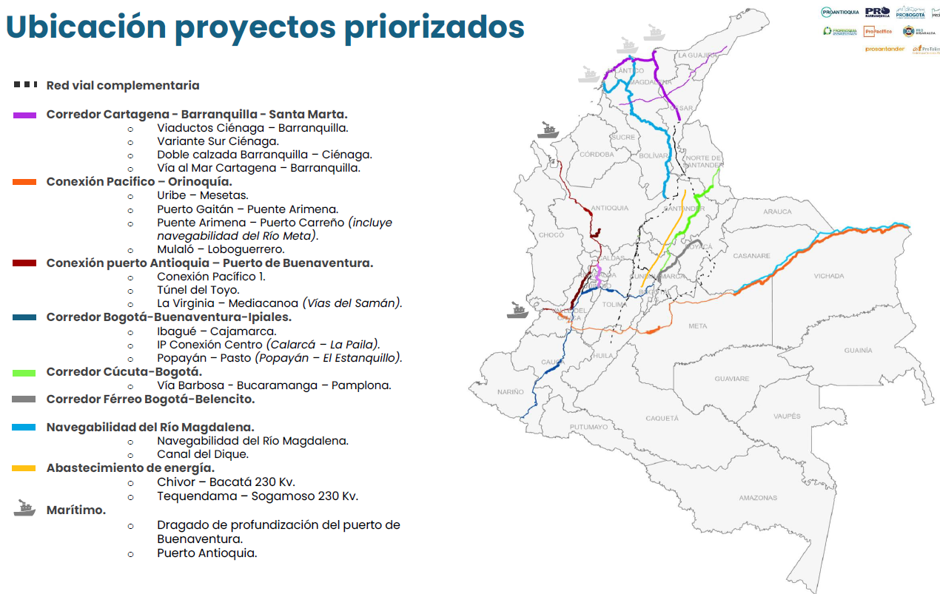

 | Red vial primaria existente
 | Conexión Pacífico – Orinoquía
 | •Puente Arimena – Puerto Carreño
 | •Puerto Gaitán – Puente Arimena
 | •Mulaló – Loboguerrero.
 | Corredor Bogotá-Buenaventura-Ipiales
 | •Ibagué – Cajamarca.
 | •Calarcá – La Paila (IP Conexión Centro)
 | •Popayán – Pasto (Popayán – El Estanquillo)
 | Corredor Urabá – Buenaventura
 | •Conexión Pacífico 1
 | •Túnel del Toyo
 | •La Virginia – Mediacanoa
 | Conexiones a Chocó
 | •Vía Quibdó – Medellín
 | •Vía Cartago - Novita
 | Corredor Bogotá - Santa Marta – Barranquilla – Cartagena
 | •Viaductos Ciénaga – Barranquilla
 | •Variante Sur Ciénaga
 | •Vía al Mar Cartagena – Barranquilla
 | •Ruta del sol 3
 | Corredor Cúcuta-Bogotá
 | •Vía Barbosa - Bucaramanga – Pamplona
 | Red férrea nacional
 | Corredor Férreo La Dorada – Chiriguaná-Santa Marta.
 | Corredor Férreo Bogotá – Belencito
 | Conexión Bogotá – Corredor Férreo Central
 | Corredor Férreo del Pacífico
 | Navegabilidad del Río Magdalena
 | •Canal del Dique.
 | Navegabilidad Río Meta.
 | Sociedades Portuarias Nacionales
 | Proyectos Puertos Marítimos
 | •Dragado de profundización del puerto de Buenaventura.
 | •Puerto Antioquia.

3
Informe Nacional de Competividad 2025-2026
Capítulo: Infraestructura, transporte y logística
Gráfica 3

Tamaño del parque automotor de carga según año de matrícula y peso bruto vehicular. Colombia, 2025
Fuente: Mintransporte (2025).

Peso bruto vehicular inferior a 10.500 kg | Antes de 2008 | 112,420
 | Después de 2008 | 133,974
Peso bruto vehicular mayor a 10.500 kg | Antes de 2008 | 69,084
 | Después de 2008 | 71,372

4a
Informe Nacional de Competividad 2025-2026
Capítulo: Infraestructura, transporte y logística
Gráfica 4a

Causas de los cierres viales. Colombia, 2024
Fuente: Colfecar y Logyca (2025).

Manifestación de personas | 80.23%
Evento especial | 7.33%
Evento deportivo | 7.15%
Mantenimiento vial | 2.21%
Otros | 2.20%
Accidente | 0.80%
Fallas en la estructura del puente | 0.09%

4b
Informe Nacional de Competividad 2025-2026
Capítulo: Infraestructura, transporte y logística
Gráfica 4b

Concentración geográfica de cierres viales. Colombia, 2024
Fuente: Colfecar y Logyca (2025).

